★申請書 記入例★
【申請書 記入例】 クリーム色の部分に記入・捺印ください。
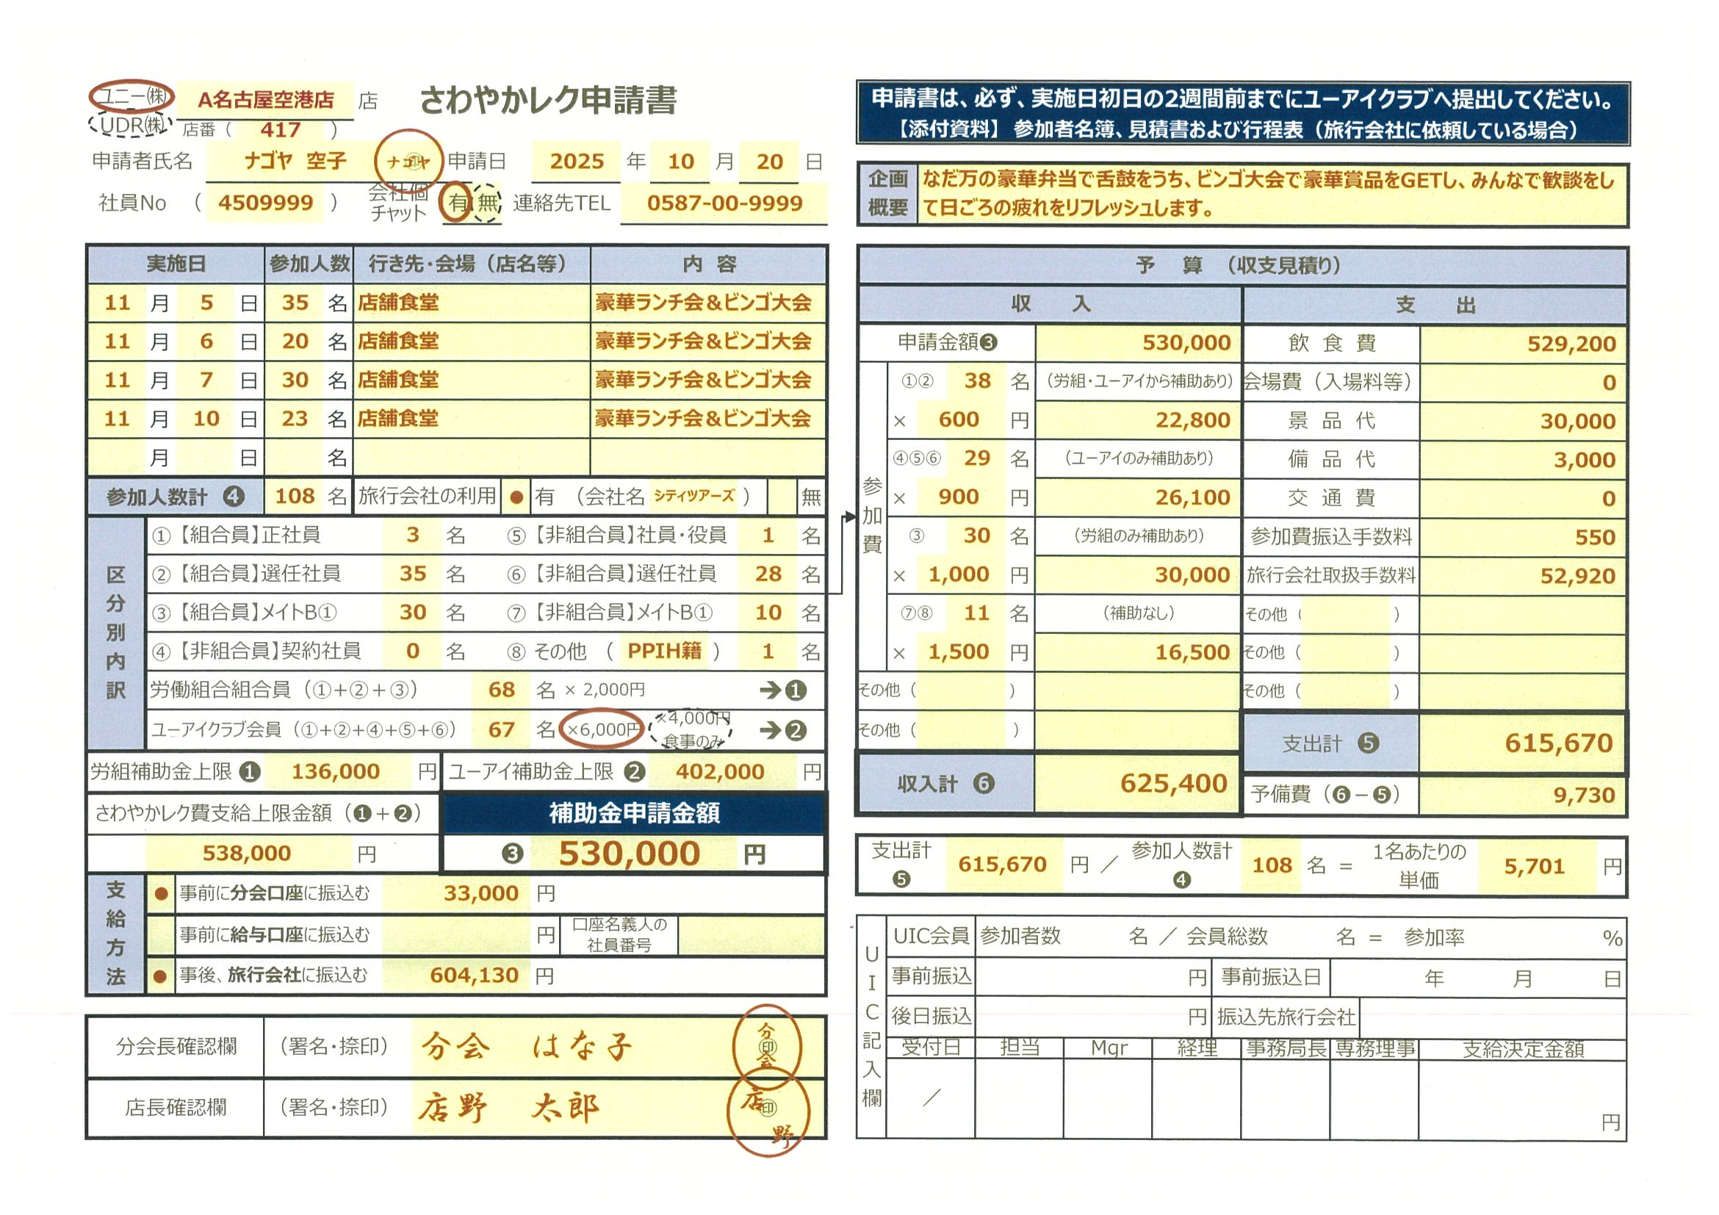

（Excel版には計算式やプルダウン（選択肢）が入っています。クリーム色の部分だけ入力してください。）

UNY・UDR店舗用

指定旅行会社を利用する場合、参加者から徴収した参加費は、報告書を作成する段階で、全額ユーアイクラブに振込んでもらいますので、そのときにかかる振込手数料も経費計上してください。

旅行会社を利用の場合は、「有」にチェックの上、旅行会社名を記入してください。
Excel版使用者は、6000円か4000円（食事のみの場合）を記入してください。

収入計＝（支出計＋予備費）
となるようにしてください。

支給上限額を算出したら、その金額内で申請金額を決めてください。
そして、事前に振込が必要であれば、内訳を記入してください。

「組合・UICの両方から補助のある人」の参加費は、1名あたりの単価の10％以上の金額で設定し、「片方しか補助のない人」→「両方補助のない人」の順に参加費を上げてください。

報告書の提出のときに必要です。当日、みんなが楽しんでいる写真を撮るのを忘れずに！領収書は「ユーアイクラブ」名できってもらってください！

★報告書 記入例★
【報告書 記入例】 クリーム色の部分に記入・捺印ください。
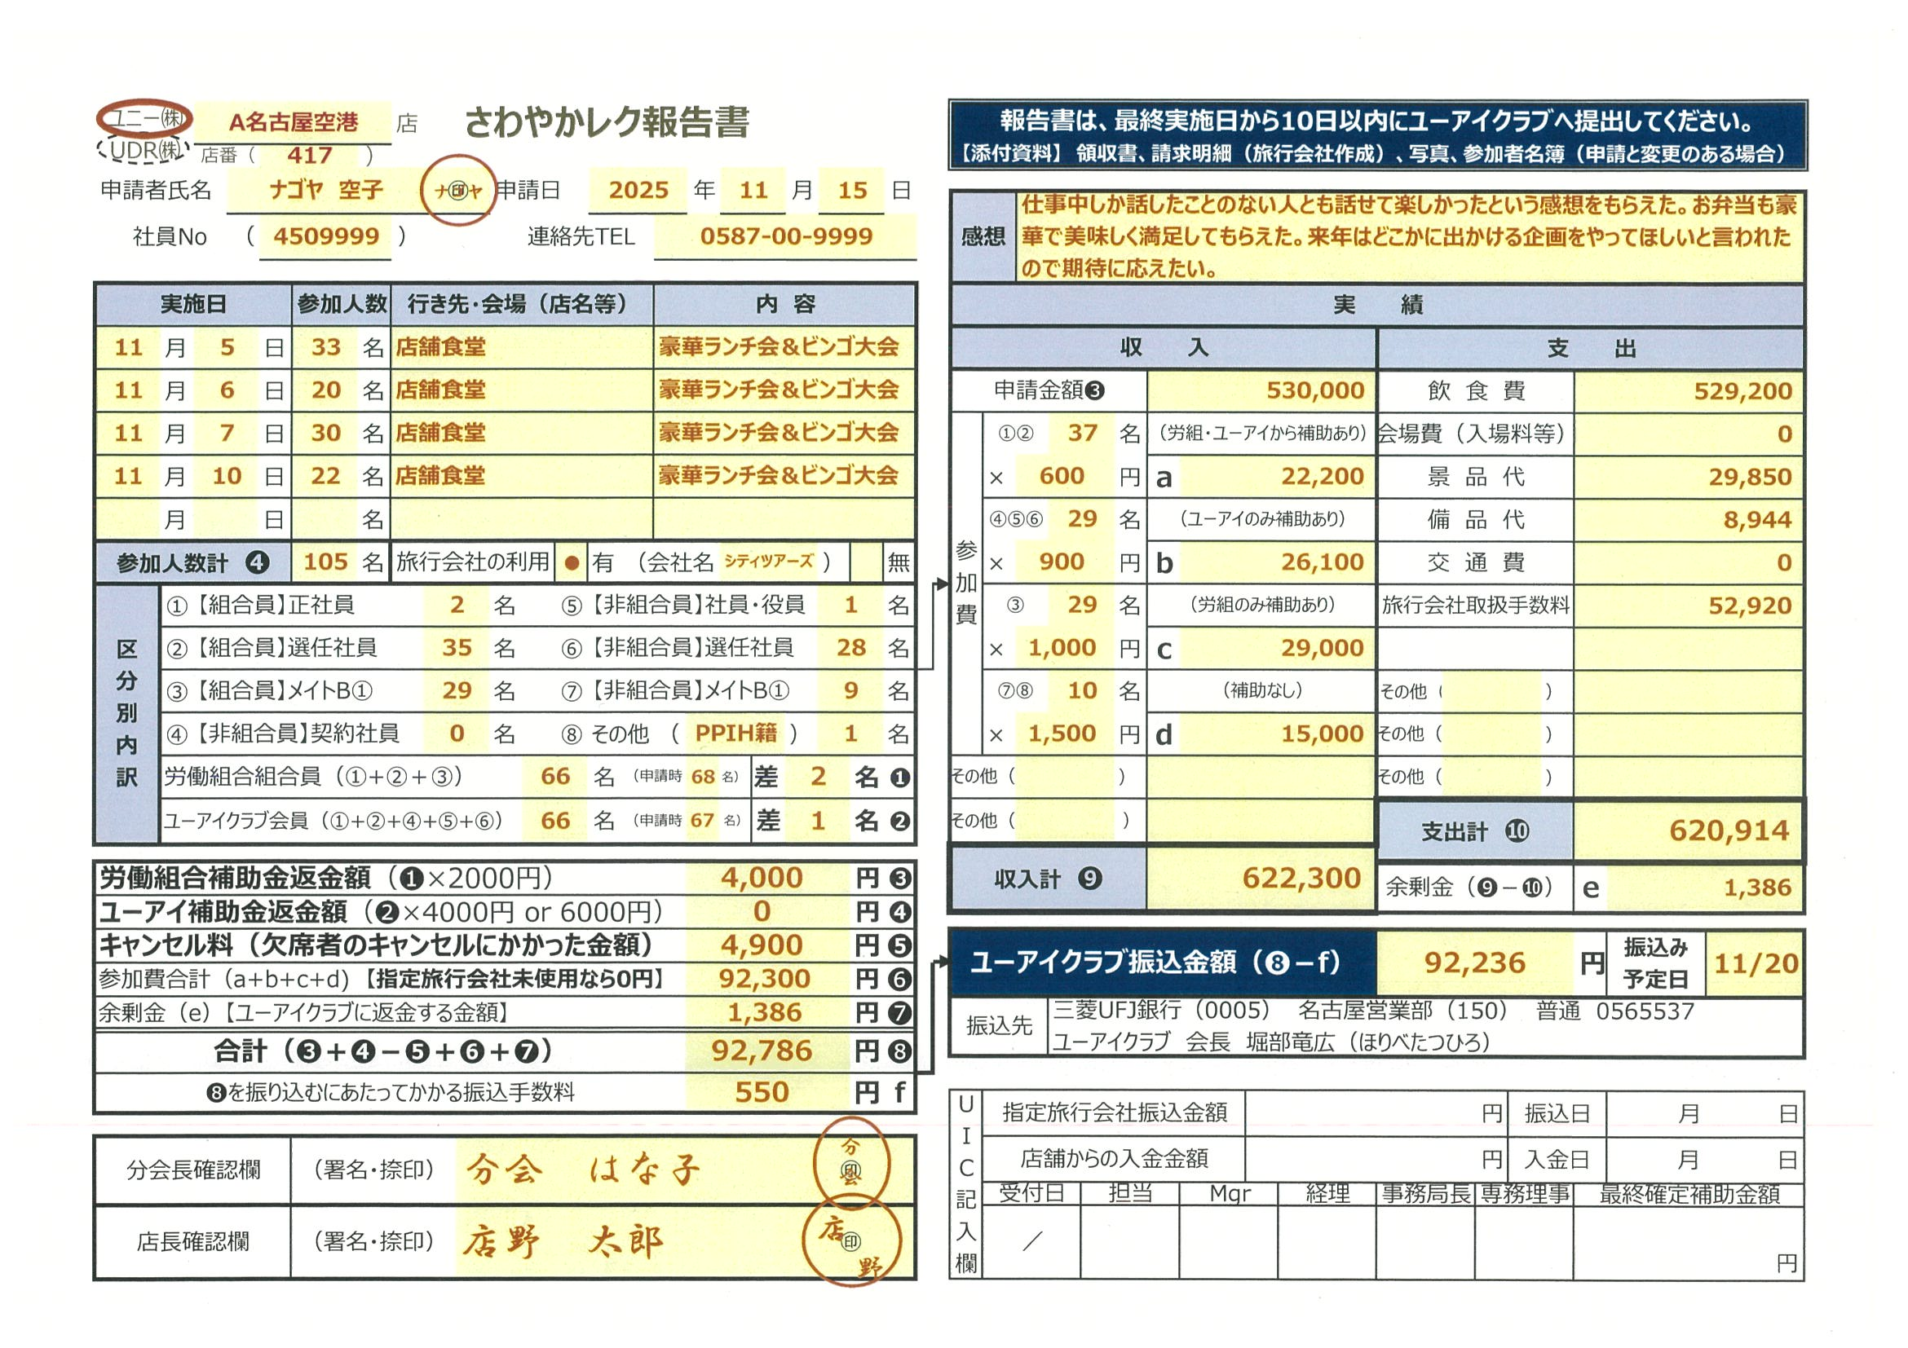

（Excel版には計算式やプルダウン（選択肢）が入っています。クリーム色の部分だけ入力してください。）

UNY・UDR店舗用

感想は必ず記入してください。

実際に参加した人数を記入してください。

収入計＝（支出計＋余剰金）
となるようにしてください。

支出金額が申請した補助金額より少ない場合は、たとえ1円でも返金してください。
支出金額が申請した補助金額より多くて、返金しようとしている金額が振込み手数料より少額の場合は、分会でそのまま持っていてください。

指定旅行会社を利用した場合は、徴収した参加費を全額ユーアイクラブに振込んでください。

申請書に添付した「参加者名簿」と参加者名が変更していたら、変更後の「参加者名簿」も提出してくださいね。

